No22 （団体表）
...
 |  |  | ※ 数字の「０」は非表示の設定になっています。
 |  |  | 「０」を表示する場合は「ツール」-「オプション」
 | 責任者名 |  | -「表示」をクリックし、ウィンドウオプション欄の
 | 連絡先 |  | 「ゼロ値」にチェックを入れてください。

・ | 医・科学サポートプログラム
 |  | （単位：円）
金額を入力。備考欄には既に決定している内容等あれば記入してもよい。基本、記入する必要はありません。
例）●●を購入
 | 摘 要
...
 |  | （単位：円）
 | 摘 要
...
 |  |  | 数式を設定しています。
選手のシートに金額を入力してください。団体の合計金額に反映されます。
備考欄には既に決定している内容等あれば記入してもよい。基本、記入する必要はありません。
例）●●を購入
...

No22 選手１
 |  | （ﾌﾟﾛｼﾞｪｸﾄ№22A選手）

 |  |  |  | ※ 数字の「０」は非表示の設定になっています。
 |  |  |  | 「０」を表示する場合は「ツール」-「オプション」
 | 責任者名 | 0 |  | -「表示」をクリックし、ウィンドウオプション欄の
 | 連絡先 | 0 |  | 「ゼロ値」にチェックを入れてください。

実施日・・・補助金使用を予定している大会や合宿の日程（予定で結構です）
・ | 医・科学サポートプログラム
 | 日
実施場所・・・明確な場所が決定していなければ、概ねで結構です。国内外の地域名等
...
内容例）⑴〇〇で合宿を実施 ⑵アジア大会に参加 ⑶△大学で強化練習 ⑷〇〇コーチを招聘し、強化練習を実施
...
 |  |  | （単位：円）
 | 摘 要
金額を入力。備考欄には既に決定している内容等あれば記入してもよい。基本、記入する必要はありません。
例）●●を購入
...
 |  |  | （単位：円）
 | 摘 要
...
 |  |  |  | 数式を設定しています。
...

No22 選手2
 |  | （ﾌﾟﾛｼﾞｪｸﾄ№22A選手）

 |  |  |  | ※ 数字の「０」は非表示の設定になっています。
 |  |  |  | 「０」を表示する場合は「ツール」-「オプション」
 | 責任者名 | 0 |  | -「表示」をクリックし、ウィンドウオプション欄の
 | 連絡先 | 0 |  | 「ゼロ値」にチェックを入れてください。

実施日・・・補助金使用を予定している大会や合宿の日程（予定で結構です）
・ | 医・科学サポートプログラム
 | 日
実施場所・・・明確な場所が決定していなければ、概ねで結構です。国内外の地域名等
...
内容例）⑴〇〇で合宿を実施 ⑵アジア大会に参加 ⑶△大学で強化練習 ⑷〇〇コーチを招聘し、強化練習を実施
...
 |  |  | （単位：円）
 | 摘 要
金額を入力。備考欄には既に決定している内容等あれば記入してもよい。基本、記入する必要はありません。
例）●●を購入
...
 |  |  | （単位：円）
 | 摘 要
...
 |  |  |  | 数式を設定しています。
...

No22 選手3
 |  | （ﾌﾟﾛｼﾞｪｸﾄ№22A選手）

 |  |  |  | ※ 数字の「０」は非表示の設定になっています。
 |  |  |  | 「０」を表示する場合は「ツール」-「オプション」
 | 責任者名 | 0 |  | -「表示」をクリックし、ウィンドウオプション欄の
 | 連絡先 | 0 |  | 「ゼロ値」にチェックを入れてください。

実施日・・・補助金使用を予定している大会や合宿の日程（予定で結構です）
・ | 医・科学サポートプログラム
 | 日
実施場所・・・明確な場所が決定していなければ、概ねで結構です。国内外の地域名等
...
内容例）⑴〇〇で合宿を実施 ⑵アジア大会に参加 ⑶△大学で強化練習 ⑷〇〇コーチを招聘し、強化練習を実施
...
 |  |  | （単位：円）
 | 摘 要
金額を入力。備考欄には既に決定している内容等あれば記入してもよい。基本、記入する必要はありません。
例）●●を購入
...
 |  |  | （単位：円）
 | 摘 要
...
 |  |  |  | 数式を設定しています。
...

No22 選手4
 |  | （ﾌﾟﾛｼﾞｪｸﾄ№22A選手）

 |  |  |  | ※ 数字の「０」は非表示の設定になっています。
 |  |  |  | 「０」を表示する場合は「ツール」-「オプション」
 | 責任者名 | 0 |  | -「表示」をクリックし、ウィンドウオプション欄の
 | 連絡先 | 0 |  | 「ゼロ値」にチェックを入れてください。

実施日・・・補助金使用を予定している大会や合宿の日程（予定で結構です）
・ | 医・科学サポートプログラム
 | 日
実施場所・・・明確な場所が決定していなければ、概ねで結構です。国内外の地域名等
...
内容例）⑴〇〇で合宿を実施 ⑵アジア大会に参加 ⑶△大学で強化練習 ⑷〇〇コーチを招聘し、強化練習を実施
...
 |  |  | （単位：円）
 | 摘 要
金額を入力。備考欄には既に決定している内容等あれば記入してもよい。基本、記入する必要はありません。
例）●●を購入
...
 |  |  | （単位：円）
 | 摘 要
...
 |  |  |  | 数式を設定しています。
...

No22 選手5
 |  | （ﾌﾟﾛｼﾞｪｸﾄ№22A選手）

 |  |  |  | ※ 数字の「０」は非表示の設定になっています。
 |  |  |  | 「０」を表示する場合は「ツール」-「オプション」
 | 責任者名 | 0 |  | -「表示」をクリックし、ウィンドウオプション欄の
 | 連絡先 | 0 |  | 「ゼロ値」にチェックを入れてください。

実施日・・・補助金使用を予定している大会や合宿の日程（予定で結構です）
・ | 医・科学サポートプログラム
 | 日
実施場所・・・明確な場所が決定していなければ、概ねで結構です。国内外の地域名等
...
内容例）⑴〇〇で合宿を実施 ⑵アジア大会に参加 ⑶△大学で強化練習 ⑷〇〇コーチを招聘し、強化練習を実施
...
 |  |  | （単位：円）
 | 摘 要
金額を入力。備考欄には既に決定している内容等あれば記入してもよい。基本、記入する必要はありません。
例）●●を購入
...
 |  |  | （単位：円）
 | 摘 要
...
 |  |  |  | 数式を設定しています。
...

No22 選手6
 |  | （ﾌﾟﾛｼﾞｪｸﾄ№22A選手）

 |  |  |  | ※ 数字の「０」は非表示の設定になっています。
 |  |  |  | 「０」を表示する場合は「ツール」-「オプション」
 | 責任者名 | 0 |  | -「表示」をクリックし、ウィンドウオプション欄の
 | 連絡先 | 0 |  | 「ゼロ値」にチェックを入れてください。

実施日・・・補助金使用を予定している大会や合宿の日程（予定で結構です）
・ | 医・科学サポートプログラム
 | 日
実施場所・・・明確な場所が決定していなければ、概ねで結構です。国内外の地域名等
...
内容例）⑴〇〇で合宿を実施 ⑵アジア大会に参加 ⑶△大学で強化練習 ⑷〇〇コーチを招聘し、強化練習を実施
...
 |  |  | （単位：円）
 | 摘 要
金額を入力。備考欄には既に決定している内容等あれば記入してもよい。基本、記入する必要はありません。
例）●●を購入
...
 |  |  | （単位：円）
 | 摘 要
...
 |  |  |  | 数式を設定しています。
...

No22 選手7
 |  | （ﾌﾟﾛｼﾞｪｸﾄ№22A選手）

 |  |  |  | ※ 数字の「０」は非表示の設定になっています。
 |  |  |  | 「０」を表示する場合は「ツール」-「オプション」
 | 責任者名 | 0 |  | -「表示」をクリックし、ウィンドウオプション欄の
 | 連絡先 | 0 |  | 「ゼロ値」にチェックを入れてください。

実施日・・・補助金使用を予定している大会や合宿の日程（予定で結構です）
・ | 医・科学サポートプログラム
 | 日
実施場所・・・明確な場所が決定していなければ、概ねで結構です。国内外の地域名等
...
内容例）⑴〇〇で合宿を実施 ⑵アジア大会に参加 ⑶△大学で強化練習 ⑷〇〇コーチを招聘し、強化練習を実施
...
 |  |  | （単位：円）
 | 摘 要
金額を入力。備考欄には既に決定している内容等あれば記入してもよい。基本、記入する必要はありません。
例）●●を購入
...
 |  |  | （単位：円）
 | 摘 要
...
 |  |  |  | 数式を設定しています。
...

No22 選手8
 |  | （ﾌﾟﾛｼﾞｪｸﾄ№22A選手）

 |  |  |  | ※ 数字の「０」は非表示の設定になっています。
 |  |  |  | 「０」を表示する場合は「ツール」-「オプション」
 | 責任者名 | 0 |  | -「表示」をクリックし、ウィンドウオプション欄の
 | 連絡先 | 0 |  | 「ゼロ値」にチェックを入れてください。

実施日・・・補助金使用を予定している大会や合宿の日程（予定で結構です）
・ | 医・科学サポートプログラム
 | 日
実施場所・・・明確な場所が決定していなければ、概ねで結構です。国内外の地域名等
...
内容例）⑴〇〇で合宿を実施 ⑵アジア大会に参加 ⑶△大学で強化練習 ⑷〇〇コーチを招聘し、強化練習を実施
...
 |  |  | （単位：円）
 | 摘 要
金額を入力。備考欄には既に決定している内容等あれば記入してもよい。基本、記入する必要はありません。
例）●●を購入
...
 |  |  | （単位：円）
 | 摘 要
...
 |  |  |  | 数式を設定しています。
...

No22 選手9
 |  | （ﾌﾟﾛｼﾞｪｸﾄ№22A選手）

 |  |  |  | ※ 数字の「０」は非表示の設定になっています。
 |  |  |  | 「０」を表示する場合は「ツール」-「オプション」
 | 責任者名 | 0 |  | -「表示」をクリックし、ウィンドウオプション欄の
 | 連絡先 | 0 |  | 「ゼロ値」にチェックを入れてください。

実施日・・・補助金使用を予定している大会や合宿の日程（予定で結構です）
・ | 医・科学サポートプログラム
 | 日
実施場所・・・明確な場所が決定していなければ、概ねで結構です。国内外の地域名等
...
内容例）⑴〇〇で合宿を実施 ⑵アジア大会に参加 ⑶△大学で強化練習 ⑷〇〇コーチを招聘し、強化練習を実施
...
 |  |  | （単位：円）
 | 摘 要
金額を入力。備考欄には既に決定している内容等あれば記入してもよい。基本、記入する必要はありません。
例）●●を購入
...
 |  |  | （単位：円）
 | 摘 要
...
 |  |  |  | 数式を設定しています。
...

No22 選手10
 |  | （ﾌﾟﾛｼﾞｪｸﾄ№22A選手）

 |  |  |  | ※ 数字の「０」は非表示の設定になっています。
 |  |  |  | 「０」を表示する場合は「ツール」-「オプション」
 | 責任者名 | 0 |  | -「表示」をクリックし、ウィンドウオプション欄の
 | 連絡先 | 0 |  | 「ゼロ値」にチェックを入れてください。

実施日・・・補助金使用を予定している大会や合宿の日程（予定で結構です）
・ | 医・科学サポートプログラム
 | 日
実施場所・・・明確な場所が決定していなければ、概ねで結構です。国内外の地域名等
...
内容例）⑴〇〇で合宿を実施 ⑵アジア大会に参加 ⑶△大学で強化練習 ⑷〇〇コーチを招聘し、強化練習を実施
...
 |  |  | （単位：円）
 | 摘 要
金額を入力。備考欄には既に決定している内容等あれば記入してもよい。基本、記入する必要はありません。
例）●●を購入
...
 |  |  | （単位：円）
 | 摘 要
...
 |  |  |  | 数式を設定しています。
...

No22 選手11
 |  | （ﾌﾟﾛｼﾞｪｸﾄ№22A選手）

 |  |  |  | ※ 数字の「０」は非表示の設定になっています。
 |  |  |  | 「０」を表示する場合は「ツール」-「オプション」
 | 責任者名 | 0 |  | -「表示」をクリックし、ウィンドウオプション欄の
 | 連絡先 | 0 |  | 「ゼロ値」にチェックを入れてください。

実施日・・・補助金使用を予定している大会や合宿の日程（予定で結構です）
・ | 医・科学サポートプログラム
 | 日
実施場所・・・明確な場所が決定していなければ、概ねで結構です。国内外の地域名等
...
内容例）⑴〇〇で合宿を実施 ⑵アジア大会に参加 ⑶△大学で強化練習 ⑷〇〇コーチを招聘し、強化練習を実施
...
 |  |  | （単位：円）
 | 摘 要
金額を入力。備考欄には既に決定している内容等あれば記入してもよい。基本、記入する必要はありません。
例）●●を購入
...
 |  |  | （単位：円）
 | 摘 要
...
 |  |  |  | 数式を設定しています。
...

NO15
...
署名 (フルネーム) | 所属 | 役職・学年 | 泊数 | 起 点 地域区分名
...
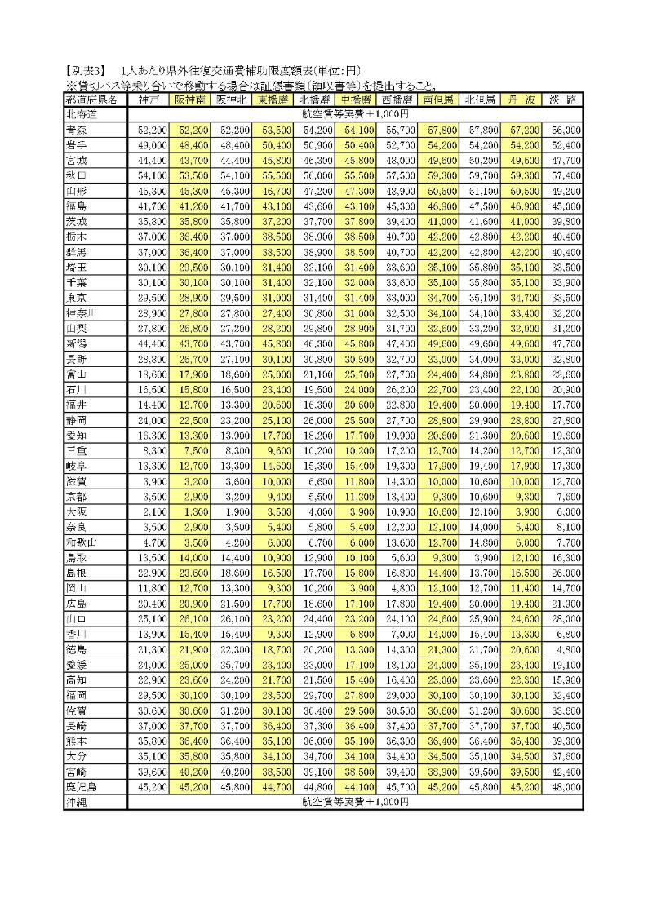
...
泊 数 計
...

